Frontespizio
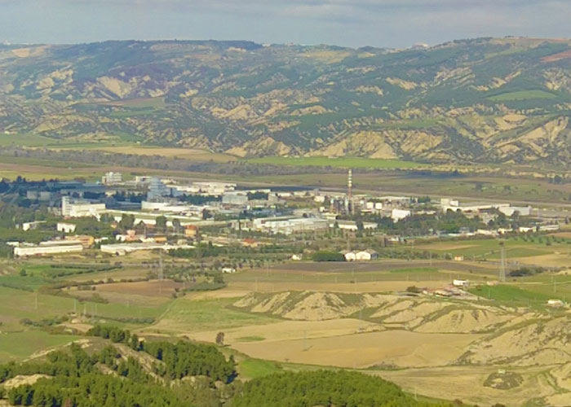

ALLEGATO E - BUSINESS PLAN - II PARTE
SCHEDA TECNICA FORMATO EXCEL
DELIBERA CIPE N. 120 del 30 giugno 1999
AVVISO PUBBLICO
PIANI DI SVILUPPO INDUSTRIALE PER IL RILANCIO DELLA VAL BASENTO
Settore
Denominazione Proponente
P.IVA/Codice Fiscale

Regione Basilicata Direzione per lo Sviluppo Economico, il Lavoro e i Servizi alla Comunità
Ufficio Politiche di Sviluppo, Finanza Agevolata, Incentivi alle Imprese e Promozione aree ZES

